2024_data
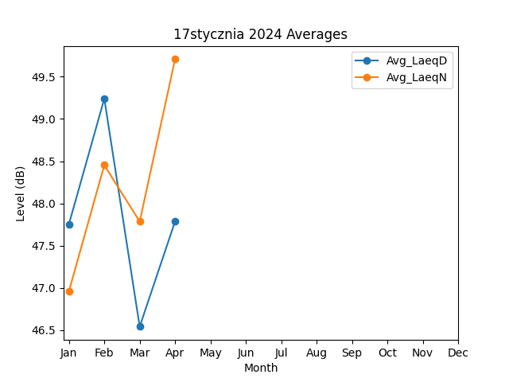
Month | Avg_LaeqD | Avg_LaeqN
1 | 47.755913213 | 46.961232561
2 | 49.240212223 | 48.454159108
3 | 46.543252661 | 47.785945955
4 | 47.787804363 | 49.706784902

